板1
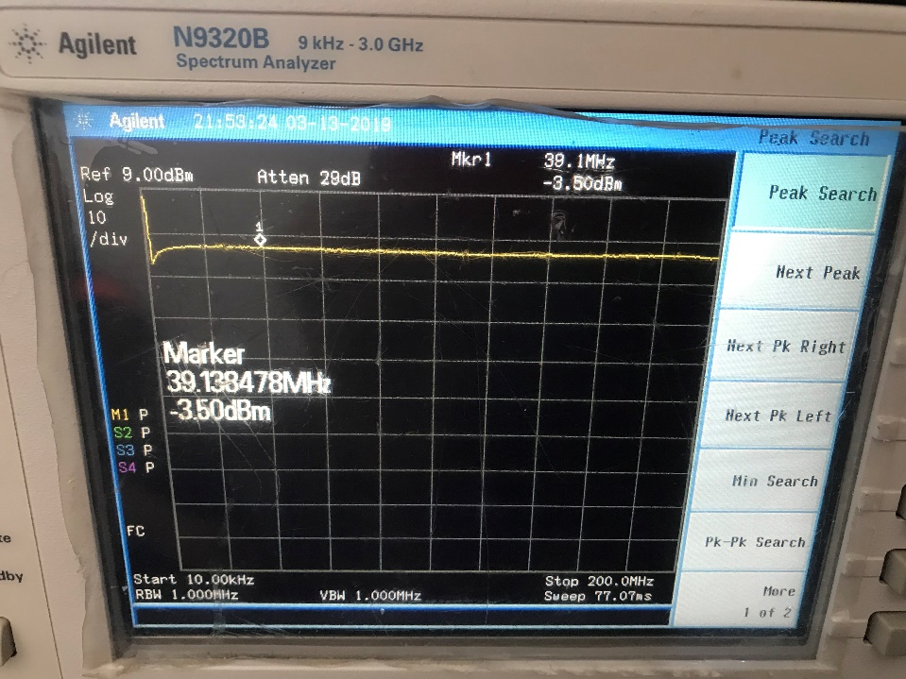
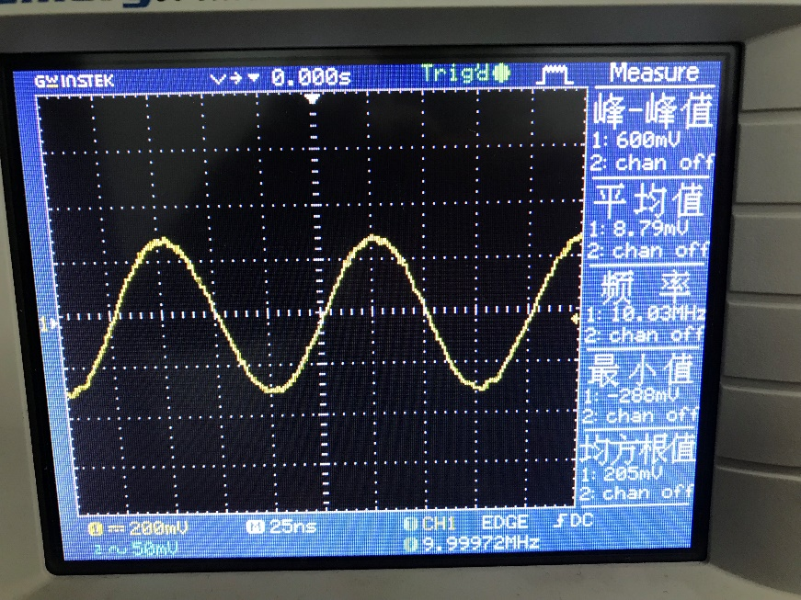
R2、R3=1k | 单频10Mhz
输入dbm | 输出均方根mV |  | 波形照片
-36 | 86 | 输入大于3dbm后出现方向效应
-35 | 96
-34 | 109
-33 | 121
-32 | 136
-31 | 153
-30 | 170
-29 | 187
-28 | 201
-27 | 210
-26 | 213
-25 | 214
-24 | 214
-23 | 214
-22 | 214
-21 | 214
-20 | 214
输入-输出
-19 | 214
-18 | 214
-17 | 214
-16 | 213
-15 | 213
-14 | 213
-13 | 212
-12 | 212
-11 | 212
-10 | 212
-9 | 211
-8 | 210
-7 | 210
-6 | 210
-5 | 209
-4 | 209
-3 | 208
-2 | 208
-1 | 207
0 | 205
1 | 204
2 | 203
3 | 201

扫频
3dbm
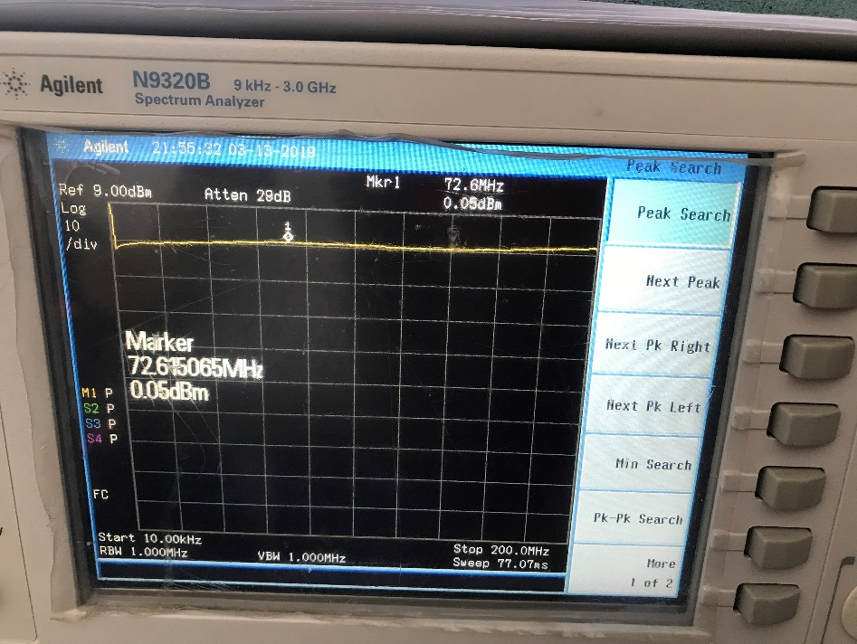
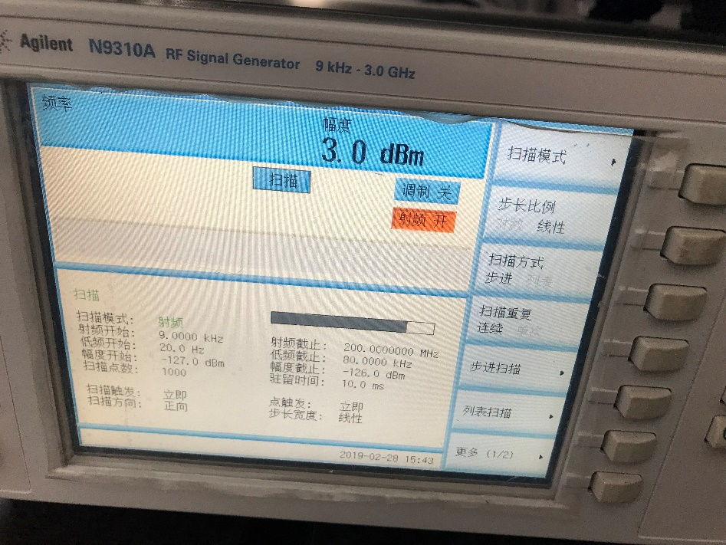

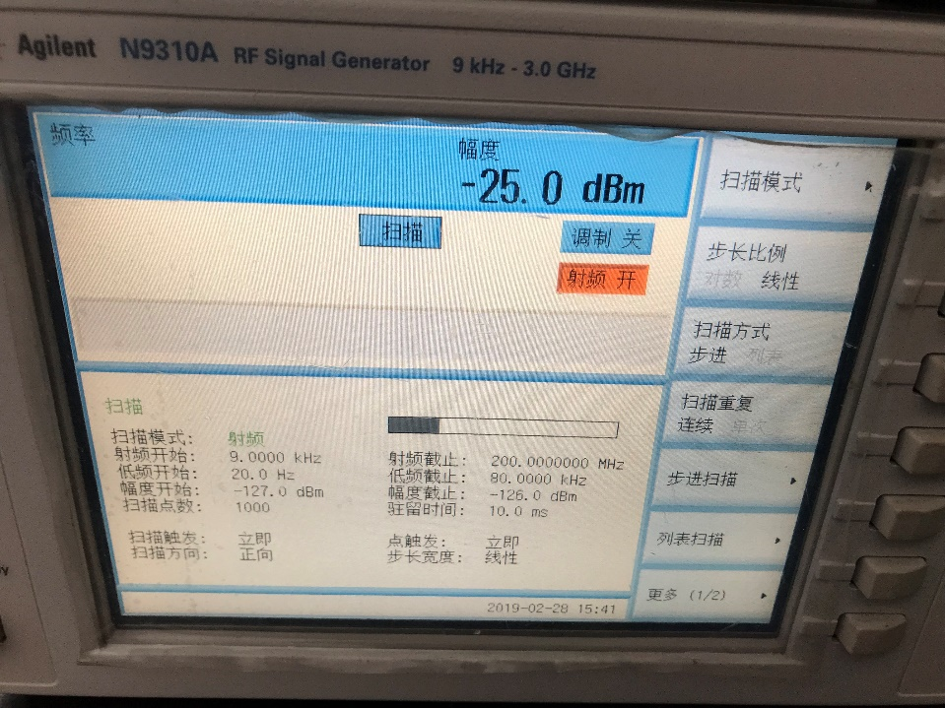
-25dbm

板2
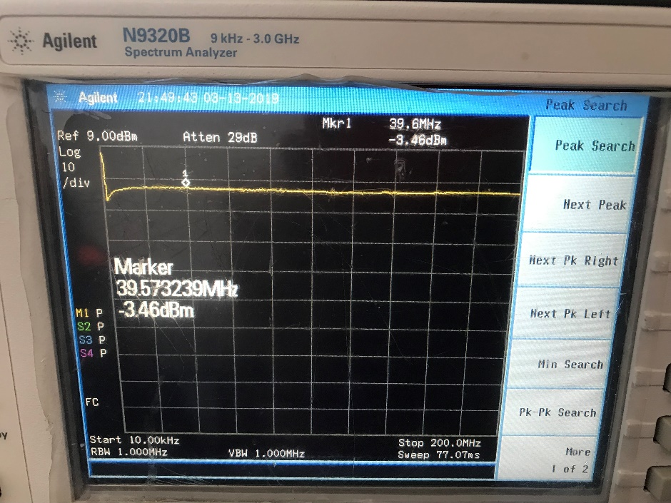
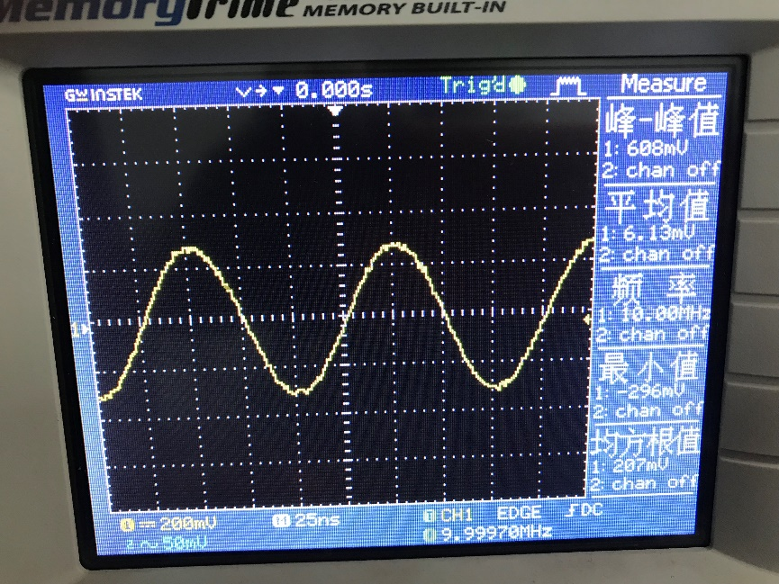
R2、R3=1k | 单频10Mhz
输入dbm | 输出均方根mV |  | 波形照片
-36 | 85 | 此板未观察到方向效应
-35 | 95
-34 | 108
-33 | 120
-32 | 135
-31 | 151
-30 | 168
-29 | 186
-28 | 202
-27 | 212
-26 | 216
-25 | 216
-24 | 216
-23 | 217
-22 | 216
-21 | 216
-20 | 216
输入-输出
-19 | 216
-18 | 216
-17 | 216
-16 | 216
-15 | 215
-14 | 215
-13 | 214
-12 | 214
-11 | 214
-10 | 214
-9 | 214
-8 | 213
-7 | 213
-6 | 212
-5 | 211
-4 | 211
-3 | 210
-2 | 210
-1 | 209
0 | 207
1 | 206
2 | 204
3 | 203
4 | 200
5 | 224
6 | 251
7 | 279
8 | 314
9 | 350
10 | 395

扫频
3dbm
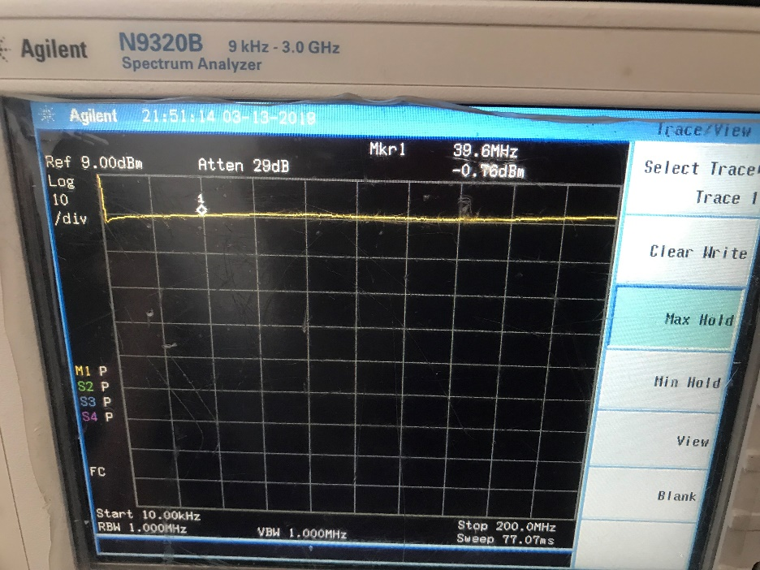
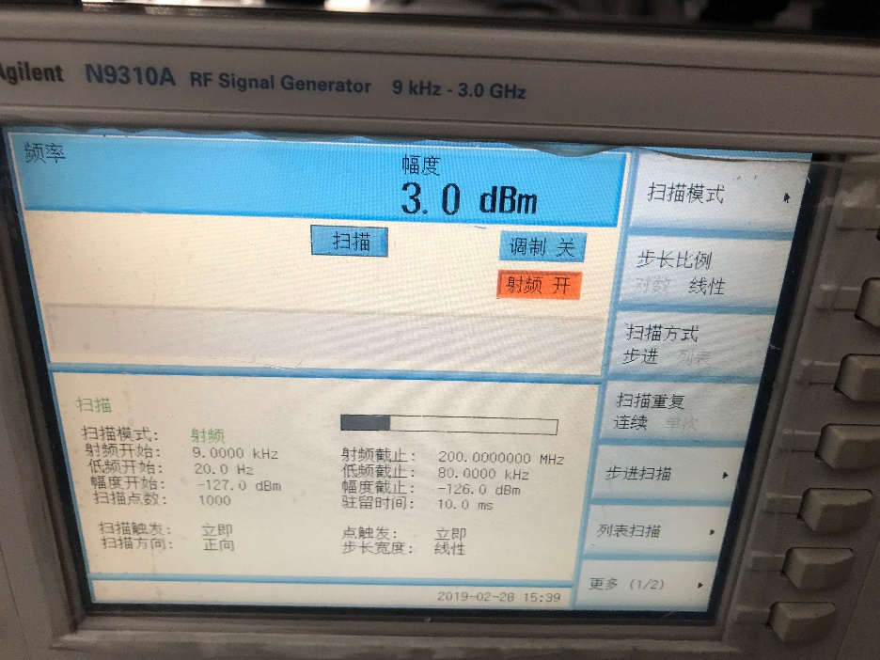

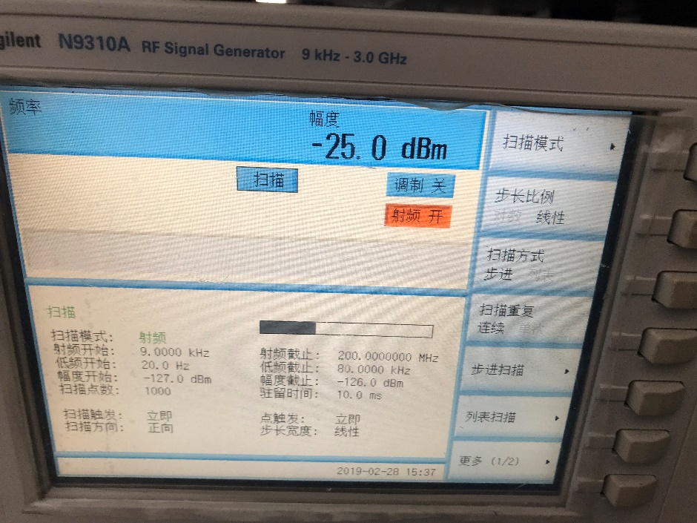
-25dbm

级联
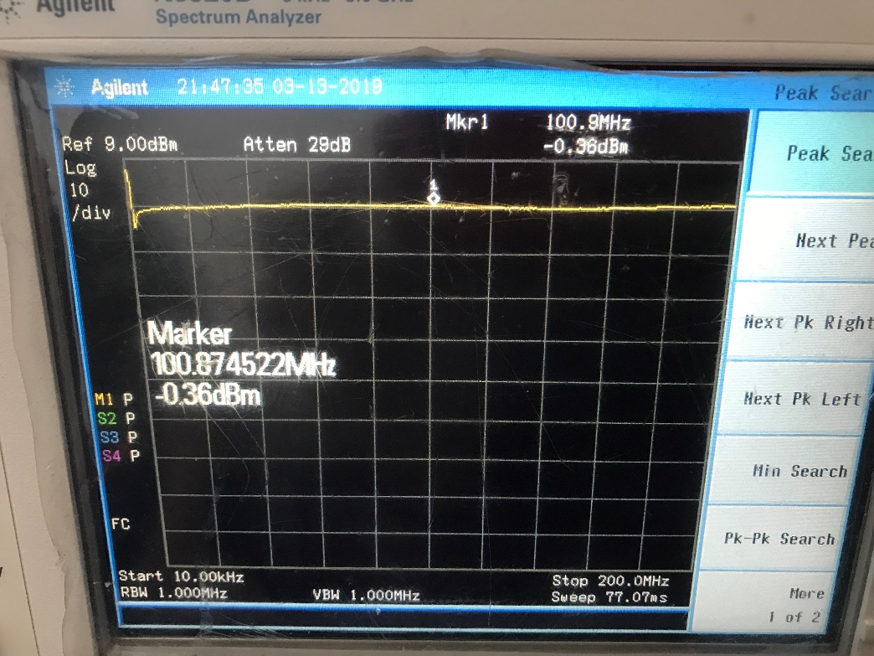
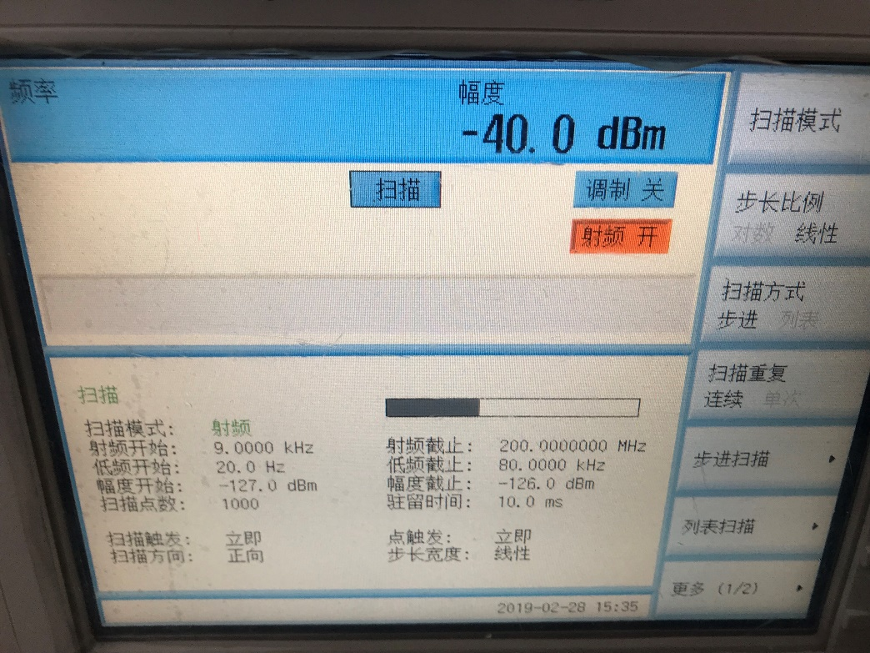
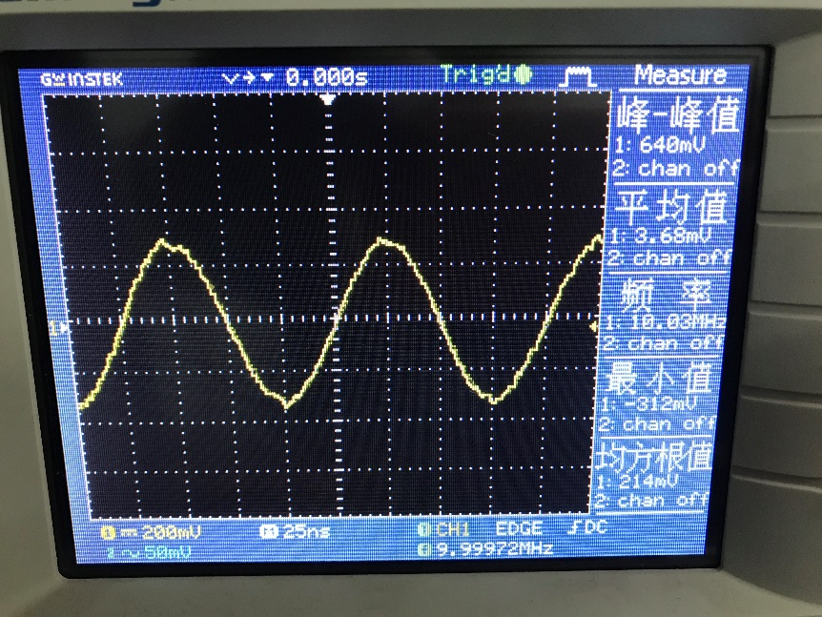
2-1级联
输入dbm | 输出均方根mV |  | 波形照片
-36 | 213 | 大于14dbm观测到方向效应
-35 | 213
-34 | 213
-33 | 212
-32 | 212
-31 | 211
-30 | 211
-29 | 211
-28 | 210
-27 | 209
-26 | 209
-25 | 209
-24 | 207
-23 | 206
-22 | 206
-21 | 206
-20 | 206
输入-输出
-19 | 206
-18 | 206
-17 | 206
-16 | 206
-15 | 206
-14 | 206
-13 | 206
-12 | 206
-11 | 206
-10 | 206
-9 | 206
-8 | 206
-7 | 206
-6 | 206
-5 | 206
-4 | 206
-3 | 206
-2 | 206
-1 | 206
0 | 206
1 | 206
2 | 206
3 | 206
4 | 206
5 | 206
6 | 206
7 | 207
8 | 206
9 | 206
10 | 206
11 | 206
12 | 204
13 | 202
14 | 201

扫频
-40dbm

